Tính từ
Thường những tính từ chứa MỘT ký tự kanji thì sẽ có đuôi i

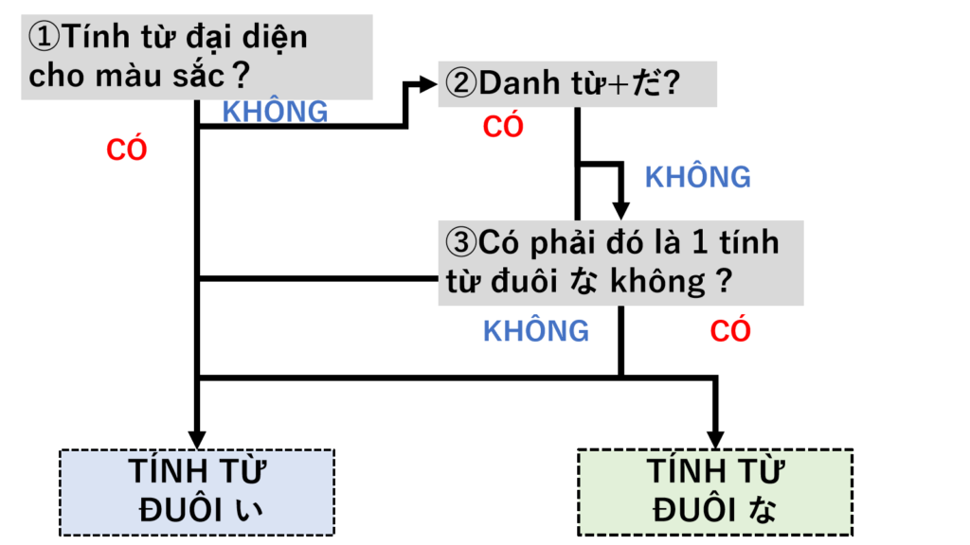
https://vn.wa-tera.com/eiyoushi-i-na/
https://cdn.bikae.net/wp-content/uploads/2015/08/Tinhtu_N5.pdf

Interrogatives
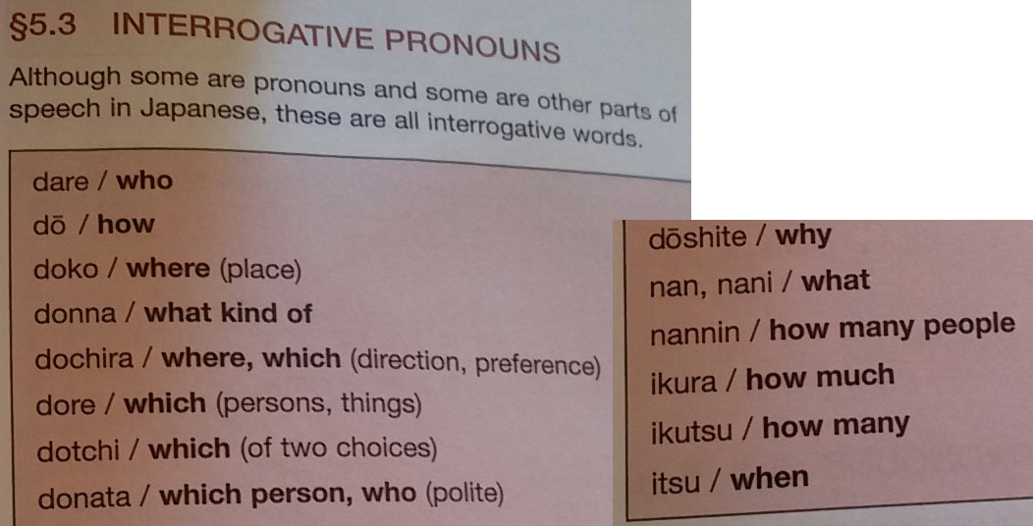
dare : who | だれ | 誰
dou : how | どう | -
doko : where (place) | どこ | 何処
donna : what kind of | どんな | -
dochira : where, which (direction, preference) | どちら | -
dore : which (persons, things) | どれ | -
dotchi : which (of two choices) | どつち | -
donata : which person, who (polite) | どなた | -
döshite : why | どうして | -
nan, nani : what | なに | 何
nannin : how many people | なんにん | 何人
ikura : how much | いくら | 幾ら
ikutsu : how many | いくつ | 幾つ
itsu : when | いつ | -
nanji : when, what time (hour) | 何時 | 何時
dono kurai : how long/how much (???) | どのくらい | 何の位 | 田中さんは どのくらい スペイン話を 勉強しましたか ?
nan kai : how many times | 何回 | 何回 | 1週間に 何回テニスをしますか ?

Grammar
https://trainghiemnhatban.net/tong-hop-ngu-phap-50-bai-minna-no-nihongo/
https://jlptvietnam.com/danh-sach-ngu-phap-n5/
https://locobee.com/mag/vi/2020/05/01/hoc-tieng-nhat-phan-biet-bo-3-tu-chi-ngay-thang-hidzuke-hinichi-nittei/
これ vs ここ これ: here (this one, this thing) ここ: here (this place) この(+N): this N
いえ vs うち | https://japanese.stackexchange.com/questions/3726/what-is-the-difference-between-%E3%81%84%E3%81%88-and-%E3%81%86%E3%81%A1
あなたのうちに 犬がいますか (USE imasu NOT arimasu (because "inu" is an animal !!!))
...ですよ và ...ですね よ ở cuối câu nhằm nhấn mạnh nội dung câu. ね ở cuối câu, cũng nhấn mạnh nội dung câu, nhưng bằng cách biến câu trở thành câu hỏi tu từ.
すきです VS すきます : すきです là "thích" (好きです) còn すきます là "đói" (空きます)
V+ています (ko biết có phải N5 ko?) https://jlptvietnam.com/tieng-nhat/hoc-ngu-phap-jlpt-n5-%E3%81%A6%E3%81%84%E3%82%8B-te-iru/
二人 : Futari : Two persons
Japanese honorific prefixes お and ご (‘O’ and ‘Go’) In Japanese, the prefixes お and ご are used to add a feeling of politeness or respect to a word. The usage of these two prefix is defined as follows: お : used for words with the 訓読み（”kunyomi”), or Japanese reading. It is sometimes written in Kanij as 御. ご : used for words with the 音読み (“onyomi”), or Chinese reading.
どのぐらい == How long 何時間 == How many hours
Chia quá khứ: https://www.tiengnhatpro.net/2017/06/ngu-phap-n5-cach-chia-qua-khu.html VD chia với danh từ: その場所は学校でした。 今は病院です。
Động từ đặc biệt nhóm 2: Động từ nhóm 2 là những động từ tận cùng bằng những chữ ở cột え + ます. Tuy nhiên có một số động từ đặc biệt có tận cùng bằng những chữ ở cột い + ます nhưng vẫn thuộc nhóm 2. https://kohi.vn/blog/30-dong-tu-dac-biet-nhom-2-can-nho-j0hyl Cách chia động từ: https://akira.edu.vn/hoc-tieng-nhat-online/cach-chia-dong-tu-tieng-nhat/
少ない vs 少し : https://japanese.stackexchange.com/questions/27572/difference-between-%E5%B0%91%E3%81%97%E3%81%99%E3%81%93%E3%81%97-and-%E5%B0%91%E3%81%AA%E3%81%84%E3%81%99%E3%81%8F%E3%81%AA%E3%81%84 Those two words do not assume the same roles. 少すこし is an adverb and 少すくない is an i-adjective. So basically, 少し will modify a verb whereas 少ない will tell that there is not much of something.
とても VS あまり 「とても」is used in an affirmative expression, such as 「とても寒い＝very cold」 「あまり」is used in a negative expression, such as 「あまり寒くない＝not very cold, not so cold」 https://hinative.com/en-US/questions/15451455 |  |  | VD: 琵琶湖の 水はきれいですか 。=> Is the water in Lake Biwa clean? いいえ、あまり きれい じゃ ありません。=> No, it's not very clean/beautiful.
... + ありませんか ? ... + あります (N5)
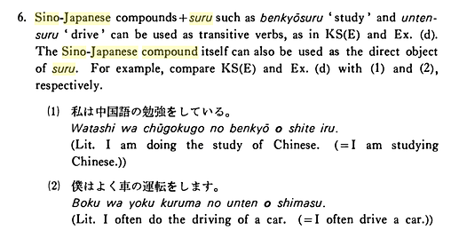

こちら (kochira) or これ (kore)? https://japanese.stackexchange.com/q/37087/43695
あります vs います: あります: dùng để diễn tả sự tồn tại, hoặc sự sở hữu của ai/cái gì đó đối với một VẬT. Ví dụ: tôi có xe hơi, có tiền, có nhà,...; trong công viên có chiếc xe, tờ tiền, ... います : dùng để diễn tả sự tồn tại, hoặc sự sở hữu của ai/cái gì đó đối với một NGƯỜI / CON VẬT. Ví dụ: tôi có người bạn tốt, con mèo, ...; trong nhà có mẹ tôi, bạn tôi, ...
Đuôi よ ở cuối câu: Người nói đang nói 1 điều gì đó, và nghĩ là điều này người nghe chưa từng biết (giống chữ "đấy" ở cuối câu trong tiếng Việt). VD: 昨日 駅で フランス語の先生 に 会いましたよ。
じゃありません == ではありません | Cả 2 đều dùng để phủ định 1 tính từ. See more: https://japanese.stackexchange.com/q/12846/43695
Cách đếm trong tiếng Nhật: http://duhoc.japan.net.vn/tat-tan-tat-bang-so-dem-trong-tieng-nhat-va-cach-dung-576.htm
Godan verbs VS Ichidan verbs: https://en.wikipedia.org/wiki/Japanese_godan_and_ichidan_verbs
https://www.tiengnhatpro.net/2018/06/to-naruto.html
https://www.tiengnhatpro.net/2016/01/cach-su-dung_22.html
度 VS 回 (VD: ichi-do VS ichi-kai) https://japanese.stackexchange.com/questions/3037 For counting a number of occurrences 回 and 度 are interchangeable with small numbers. Somewhere around 4 (the line is quite vague), 度 becomes uncommon, and by the time you get to 6, 回 is pretty much the only one used. (Naturally, 度 can be used with any number for counting degrees, as noted in Azeworai's informative answer.) In your example, context wise is the same they're both correct because they're counting an occurrence- both words can be used for counting occurrences. 度 can be used for counting degrees in angles and temperature whereas 回 cannot. 回 is more often used for rounds and revolutions whereas 度 is not used. To be explicit, my dictionary(midori) categorises their use as the following: 度- Degrees, occurrence, time, counter for occurrences 回- times, rounds, games, revolutions. Note that since the example you gave is counting an occurrence, it matches for both (time for 回)
Thể bị động: https://bikae.net/ngu-phap/ngu-phap-n4-%E5%8F%97%E8%BA%AB%E5%BD%A2-the-bi-dong/
Nhớ là trước 欲しいです phải có が
結構です (けっこうです) = No, thank you (imply: enough, don't need more, han-nom: kết+cấu). Ref: https://www.saromalang.com/2018/11/kekkou.html
• Đếm người: 人 nin |  | https://duhocvietnhat.edu.vn/luong-tu-trong-tieng-nhat-va-cach-su-dung/
• Đếm người lịch sự (khách hàng, đối phương, v.v…): 名 mei
• Đếm máy móc, xe cộ: 台 dai
• Đếm tờ (giấy): 枚 mai
• Đếm số bộ (bộ hồ sơ): 部 bu
• Đếm quyển (sách): 冊 satsu
• Đếm cây, que (vật dài như ô, dù, que kem): 本 hon (một cây = 一本 ippon)
• Đếm số lần: 回 kai, ví dụ “ba lần = 三回 sankai”
• Đếm lầu (tầng): 階 kai (kanji: giai (giai cấp)), chú ý “tầng ba” sẽ là “三階” san-gai khác với “ba lần sankai” ở trên, còn các lầu khác thì phát âm giống
• Đếm cửa hàng, nhà mặt tiền: 軒 ken (kanji: hiên)
• Đếm số kiện, số vấn đề: 件 ken
• Đếm bìa đậu: 丁 chou (“đinh”)
• Đếm giờ: 時間 jikan (“thời gian”)
• Đếm phút: 分 fun
• Đếm giây: 秒 byou
• Đếm con vật: 匹 hiki (một con: ippiki)
• Đếm gà, gia cầm: 羽 wa (“vũ” = cánh)
• Đếm gia súc: 頭 tou (“đầu”)
• Đếm số lần lớn hơn: 倍 bai (“bội”)
• Đếm cái/chiếc: 個 ko (“cá”)
• Đếm số đêm thuê nhà nghỉ / khách sạn: 泊 haku (một đêm: ippaku)
• Đếm số ghế (xe hơi): 席 seki (“tịch”)
• Đếm số toa xe, toa tàu: 車両 sharyou (“xa lưỡng”)
• Đếm số bữa ăn: 膳 zen (“thiện” = bữa ăn, khác với 善 “thiện” nhé)
• Đếm giọt chất lỏng: 滴 teki
• Đếm số cách làm: 通り toori
• Đếm số thư: 通 tsuu
• Đếm số điểm (điểm, vấn đề): 点 ten
• Đếm số loại: 種類 shurui
Tóm tắt ngữ pháp bài 16+17 (please / please don't / have to / don't have to): Vてください : please Vない でください : please don't Vな ければ なりません : have to Vな くても いいです : don't have to
To convert verbs into nouns, you add の or こと to the plain (short) forms of the verbs, such as the る-form or the た-form (https://www.nhk.or.jp/lesson/english/teacher/47.html)
ましょう: let's ますよ: it is..., isn't it?
変える VS 換える VS 替える VS 代える ( != 帰る dù đều đọc là かえる) : https://www.youtube.com/watch?v=Zkr89gWM4kA
何を 勉強しますか？ それは 何の 本ですか。 Chứ không được viết 何の 勉強しますか？
[ NGỮ PHÁP N3 ] ～との /での / からの / までの / への～ • Cấu trúc: N + {trợ từ cách + の} + N • Cách dùng: - Khi những từ có trợ từ cách như 「と、で、から、まで、へ」, v.v. đi kèm được dùng để bổ nghĩa cho danh từ thì sau trợ từ cách sẽ thêm 「の」. - Ngoại trừ trường hợp sau 「に」thì không thêm 「の」mà chuyển 「に」thành 「へ」và dùng「への」. • Ví dụ: (1) 友達との北海道旅行は、とても楽しかったです。 Chuyến du lịch Hokkaido với những người bạn của tôi rất vui. (2) 日本での研究はいかがでしたか。 Việc nghiên cứu của anh/ chị ở Nhật Bản đã diễn ra thế nào? (3) 国の両親からの手紙を読んで、泣いてしまった。 Tôi đã khóc khi đọc thư bố mẹ từ trong nước gửi cho. (4) 先生へのお土産は何がいいでしょうか。 Quà cho thầy thì cái gì là được nhỉ? - Sau 「が」、「を」không dùng 「の」. (5) 田中さんの欠席を部長に伝えてください。 Chị hãy báo lại với trưởng phòng là anh Tanaka sẽ vắng mặt. (6) 大学院で医学の研究をするつもりです。 Tôi dự định nghiên cứu về y học ở khóa cao học. (7) クリスマス前に両親へのプレゼントを買います。 Tôi sẽ mua quà cho bố mẹ trước giáng sinh.
写真を取る vs 写真を撮る (đều đọc là toru) https://hinative.com/en-US/questions/5508991
までに vs まえに(前に) : まで: time + まで : miêu tả hành động kéo dài tới 1 thời điểm (==until): 昨夜は午後9時まで働きました。 までに: time + までに : miêu tả hành động xảy ra trước 1 thời điểm (==before): 午後9時までに家に帰らなければなりません。 まえに: time + まえに(前に) : miêu tả hành động xảy ra trước thời điểm hiện tại một khoảng thời gian (==ago): 私は4年4ヶ月前に日本に行きました。
や vs と: と: (and) là liên từ dùng để liệt kê danh sách đã hoàn tất: えんぴつとノートを買いました。=> Tôi đã mua một cây bút chì và một quyển vở (ngoài ra tôi không mua cái gì khác). や: (and/or) là liên từ dùng để liệt kê danh sách chưa hoàn tất: えんぴつやノートを買いました。=> Tôi đã mua một cây bút chì, một quyển vở,… (ngoài ra tôi còn có thể đã mua thêm 1 số cái khác). https://vn.japo.news/contents/tieng-nhat/83796.html
暑い vs 熱い 暑い: (atsui): nóng (thời tiết): 今日は とても 暑いです。 熱い: (atsui): nóng (đồ vật): コーヒーは とても 熱いです。

Các vĩ tố (kết thúc câu) trong tiếng Nhật: https://akira.edu.vn/10-vi-to-ket-thuc-cau-thuong-gap-trong-tieng-nhat Notables: -ね: dùng để tìm kiếm sự đồng cảm từ phía người nghe. -よ: dùng để khẳng định điều gì đó mà người nói tin rằng người nghe chưa biết. VD: 明日会議よ。= mai có cuộc họp đấy. -か: dùng để hỏi -の: dùng để hỏi (trước の là động/danh/tính từ thể ngắn). VD: V ます か == V る の .
Các nhân xưng (tôi/bạn/cậu/...) trong tiếng Nhật: https://www.tiengnhatdongian.com/tat-tan-tat-ve-nhan-xung-trong-tieng-nhat
Mẫu câu たら (Vた + ら): https://jlptvietnam.com/tieng-nhat/hoc-ngu-phap-jlpt-n5-%E3%81%9F%E3%82%89-tara-2

Phó từ
